Накладная-№3
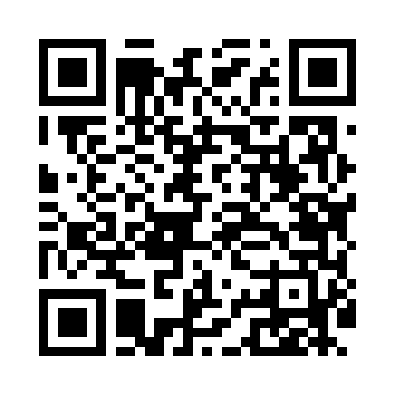
Номер товарно-транспортной накладной: |  |  | Торговый представитель: Amriyev Muhammad
Поставщик: Toshkent falcon fly 2 |  |  | Телефон торгового представителя: +998972880505
Дата отгрузки: 27.11.2025 |  |  | Контрагент: """" Klient
Дата консигнации: |  |  | Адрес:
Доставщик: |  |  | Телефон:
Телефон доставщика:
Время заказа: 27.11.2025 10:12:13
№ | Штрих-код | Название товаров (работ,услуг) | Количество | Количество в кейсе | Цена | Сумма
 |  |  | 19 |  |  | 64.3
1 | 6909917140691 | Складная пластиковая корзина для белья, 35×40 см, DB-140-69 | 2 | 2 шт. | 3.90 | 7.80
2 | 6953567223761 | Болажонлар ўйинчоқлари учун қопча 49x42 см DB -140-76 | 5 | 5 шт. | 3.60 | 18
3 | 6909917140035 | Складная пластиковая корзина для белья, 40×50 см, DB-140-3 | 2 | 2 шт. | 3.50 | 7
4 | 6970128140992 | Складная пластиковая корзина для белья 45*35* 40 DB-140-99 | 5 | 5 шт. | 3.60 | 18
5 | 6900000140673 | Складная пластиковая корзина для белья в боль шой каропке 40 шт DB-140-67 | 5 | 5 шт. | 2.70 | 13.50
Итого: 64.3$|->UZS: 803,750.00

